E型电机（433MHz双向）CM11500#

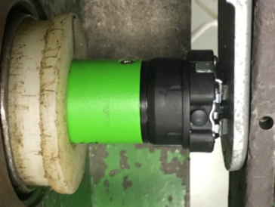
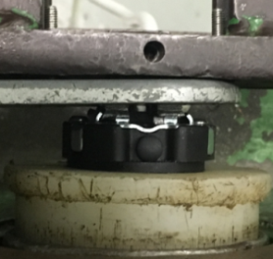
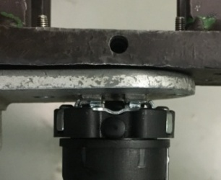
1.电机装入综合测试台
2.用手来回转动，使电机减速端卡进测试台方形槽中
3.电机卡入后，内齿套卡扣与测试台皇冠治具对齐，插入电机，保证按钮朝上
★先确认产品电压频率并调整好，再进行测试
4.完整插入效果
1.将专用扣板口入到前盖板中
2.接电源线
棕线
蓝线
将电源线蓝、棕线接入到琴键夹中，黄绿线不接
★电机电源线含接插件，接到综合测试台上的航空插头进行测试
DOOYA 作业指导书JS-9-1.264 C/01
适用类型：E型电机 综合测试（433双向）[CM11500#] | 制程站别：综合测试 | 人数：1 | 标准工时： | 日期：2018/12/11
作业步骤：

3.按启动开关
4.对码
电机声音转动提示，10S内长按发射器停止建2S，电机声音转动提示表示对码成功，按上行键电机正转，按下行键电机反转，无行程模式下为点动状态，同时按上+下行键2S可以换向
5.设置上行程
长按上行键，电机连续运行带动砝码上行，通过计数开关以后按停止键，随后同时按下上行+停止键2S，电机声音及转动提示表明上行程点设置成功
计数开关
6.设置下行程
长按下行键，电机连续运行带动砝码下行，砝码距离地面10cm左右处按停止键，随后同时按下下行+停止键2S，电机声音及转动提示表面下行程点设置成功
7.测试上行提升力及验证上行程点
★上行过程中不能有电机拉不动的情况
按上行键，在上行过程中按三次停止键，每次电机运行距离不小于10cm，测试上行提升力OK，运行到上行程点后电机停止，验证上行程点设置OK

按下开关测试台启动
8.测试下行刹车及验证下行程点
★不能刹车打滑
按下行建，电机下行运行过程中按三次停止键，每次电机运行距离不小于10cm，测试下行刹车不打滑，运行到下行程点后电机停止，验证下行程点设置OK
9.设置第三行程点
设置好上下行程点后，电机运行至行程内任意一点，按停止键，之后按下发射器设置+停止+停止键，电机声音及转动提示表明第三行程点设置成功，在非第三行程点位置长按停止键2S，电机运行至第三行程点
★此功能产线抽检5%
10.测试电话线功能
在有行程模式下，电话线黑线为公共线，黄线控制电机上行，绿线控制电机下行，黑线和黄线碰一下，电机上行，再碰一下电机停止，再碰一下电机上行；黑线和绿线碰一下，电机下行，再碰一下电机停止，再碰一下电机下行。测试该功能正常
★此功能产线100%全检

11.取出电机
按设置+下行+设置键将行程删掉，长按下行键使得砝码落地，按启动开关，电机停止，取下电源线及扣板
12.删码
电机上电，按下发射器设置+停止+设置键，电机声音及转动提示表明删码成功
★出厂之前需要100%进行删码操作

